Sheet1
オーディオ・グラフィックイコライザーの設計 |  |  |  |  | (本：アナログフィルターの基礎知識と実用設計法 p153)
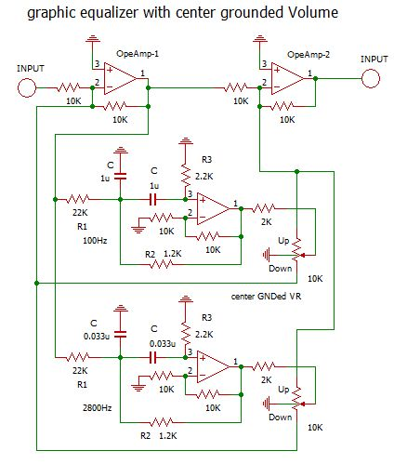
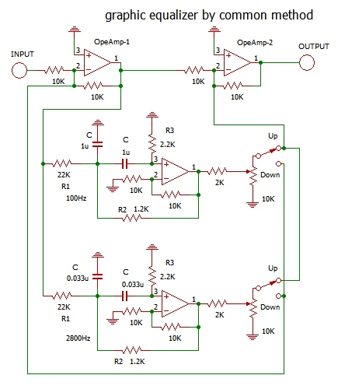
Q＝ｆ0/Δｆ （中心周波数/３ｄＢ落ちる周波数幅）
例： 100Hz で 3ｄＢ 上昇する幅が 20Hz なら 100/20＝5
例： 2600Ｈｚで 3dB 上昇する幅が600Hzなら 2600/600=4.3

 | 正帰還方式
R1(KΩ) | Q | f(Hz) | R3(KΩ) | R(KΩ) | R2(KΩ) | C(uF)
22 | 6.9 | 80 | 2.25 | 1.13 | 1.19 | 1.2467

22 | 6.9 | 2800 | 2.25 | 1.13 | 1.19 | 0.0356

 | 着色されたセルのみ入力すること。
 | RはR2を計算するのに必要で実際には使わない。

 | 【方法】
 | １，グライコのQを決める（SSBの狭帯域では通常5以上）
 | ２，ブーストしたい周波数を決める
 | ３，R1を適当に決めると他の値が計算される。

 |  |  |  | 回路図面中のVRは元々VRセンターが
 |  |  |  | 出ているものを使用し、そこをアースに
 | programed by JA3GSE |  |  | 落とすのですが、今では入手困難
 |  | M.TSUJI |  | なので、高域、低域をupする場合
 |  |  |  | downする場合をSWで切り替えます。
 |  |  |  | 右の回路図面が一般的な方法でしょう。

